amostra_gasolina_aditivada (1)
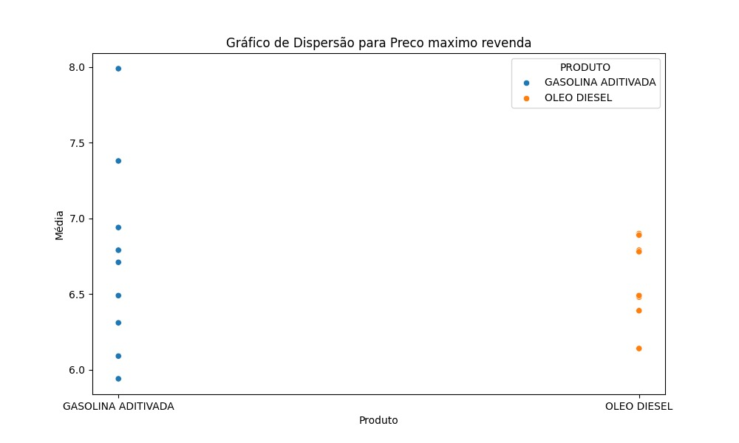
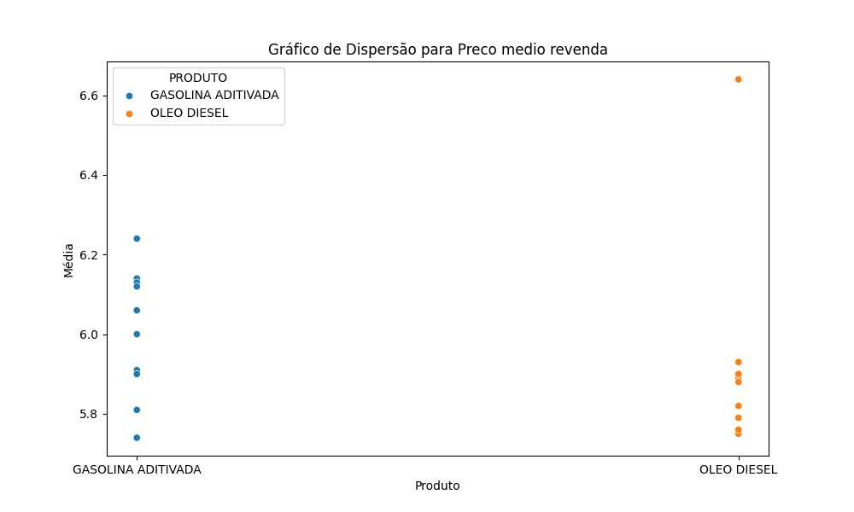
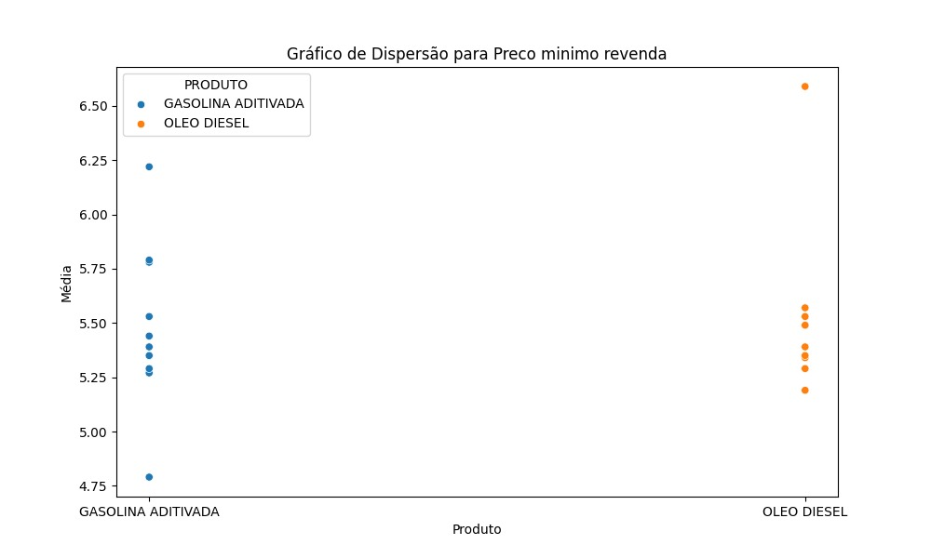
Numero aleatorios | REGIAO | ESTADOS | PRODUTO | NUMERO DE POSTOS PESQUISADOS | UNIDADE | PREÇO MEDIO | DESVIO PADRAO | PRECO MINIMO | PRECO MAXIMO | COEF DE VARIACAO
35 | CENTRO OESTE | GOIAS | GASOLINA ADITIVADA | 108 | R$/l | 6.02 | 283 | 5.39 | 6.79 | 47 |  |  | ALUNA | Pamela Monteiro
43 | NORDESTE | PERNAMBUCO | GASOLINA ADITIVADA | 120 | R$/l | 5.82 | 316 | 5.35 | 6.68 | 54 |  |  | Matricula | 18204975
39 | SUDESTE | MINAS GERAIS | GASOLINA ADITIVADA | 348 | R$/l | 5.82 | 281 | 5.08 | 6.78 | 48 |  |  | INE5405 – 05222 – PROBABILIDADE E ESTATÍSTICA
28 | NORDESTE | ALAGOAS | GASOLINA ADITIVADA | 43 | R$/l | 5.83 | 358 | 5.59 | 7.07 | 61
47 | SUL | RIO GRANDE DO SUL | GASOLINA ADITIVADA | 353 | R$/l | 5.84 | 0.32 | 5.27 | 7.19 | 55
48 | NORTE | RONDONIA | GASOLINA ADITIVADA | 41 | R$/l | 6.41 | 0.17 | 5.99 | 6.8 | 26
36 | NORDESTE | MARANHAO | GASOLINA ADITIVADA | 82 | R$/l | 5.48 | 308 | 5.16 | 6.62 | 56
38 | CENTRO OESTE | MATO GROSSO DO SUL | GASOLINA ADITIVADA | 51 | R$/l | 5.81 | 429 | 5.39 | 6.94 | 74
52 | NORDESTE | SERGIPE | GASOLINA ADITIVADA | 32 | R$/l | 6.18 | 0.18 | 5.9 | 6.39 | 29
45 | SUDESTE | RIO DE JANEIRO | GASOLINA ADITIVADA | 320 | R$/l | 5.88 | 333 | 5.29 | 6.78 | 57
136 | CENTRO OESTE | MATO GROSSO DO SUL | ÓLEO DIESEL | 33 | R$/l | 5.91 | 508 | 5.49 | 7.39 | 86
130 | NORDESTE | CEARA | ÓLEO DIESEL | 22 | R$/l | 6.03 | 287 | 5.65 | 6.54 | 48
149 | SUDESTE | SAO PAULO | ÓLEO DIESEL | 480 | R$/l | 5.88 | 358 | 5.19 | 7.62 | 61
137 | SUDESTE | MINAS GERAIS | ÓLEO DIESEL | 286 | R$/l | 5.75 | 0.23 | 5.29 | 6.49 | 0.04
143 | SUDESTE | RIO DE JANEIRO | ÓLEO DIESEL | 142 | R$/l | 5.9 | 335 | 5.39 | 6.89 | 57
146 | NORTE | RONDONIA | ÓLEO DIESEL | 44 | R$/l | 6.47 | 413 | 5.99 | 7.82 | 64
150 | NORDESTE | SERGIPE | ÓLEO DIESEL | 18 | R$/l | 5.76 | 202 | 5.63 | 6.29 | 35
128 | NORTE | AMAZONAS | ÓLEO DIESEL | 26 | R$/l | 6.32 | 0.59 | 6.28 | 7.8 | 93
138 | NORTE | PARA | ÓLEO DIESEL | 75 | R$/l | 6.16 | 375 | 5.75 | 7.46 | 61
125 | NORTE | ACRE | ÓLEO DIESEL | 16 | R$/l | 7.26 | 379 | 6.99 | 7.95 | 52

GASOLINA ADITIVADA |  | PREÇO MEDIO | Desvio Padrão (Preço Medio) | D^2 (Me) | D^2(Md) |  | ÓLEO DIESEL |  | PREÇO MEDIO | Desvio Padrão (Preço Medio) | D^2 (Me) | D^2(Md)
MEDIA | 5.91 | 6.02 | 0.11 | 0.012 | 0.03422500 |  | MEDIA | 6.14 | 5.91 | -0.23 | 0.055 | 0.00360000
MEDIANA | 5.835 | 5.82 | -0.09 | 0.008 | 0.00022500 |  | MEDIANA | 5.97 | 6.03 | -0.11 | 0.013 | 0.00360000
MODA |  | 5.82 | -0.09 | 0.008 | 0.00022500 |  | MODA |  | 5.88 | -0.26 | 0.070 | 0.00810000
 |  | 5.83 | -0.08 | 0.006 | 0.00002500 |  |  |  | 5.75 | -0.39 | 0.155 | 0.04840000
 |  | 5.84 | -0.07 | 0.005 | 0.00002500 |  |  |  | 5.9 | -0.24 | 0.060 | 0.00490000
 |  | 6.41 | 0.50 | 0.251 | 0.33062500 |  |  |  | 6.47 | 0.33 | 0.106 | 0.25000000
 |  | 5.48 | -0.43 | 0.184 | 0.12602500 |  |  |  | 5.76 | -0.38 | 0.147 | 0.04410000
 |  | 5.81 | -0.10 | 0.010 | 0.00062500 |  |  |  | 6.32 | 0.18 | 0.031 | 0.12250000
 |  | 6.18 | 0.27 | 0.073 | 0.11902500 |  |  |  | 6.16 | 0.02 | 0.000 | 0.03610000
 |  | 5.88 | -0.03 | 0.001 | 0.00202500 |  |  |  | 7.26 | 1.12 | 1.245 | 1.66410000
 |  |  | -7E-15 | 0.558 | 0.61305 |  |  |  |  | 0E+00 | 1.883 | 2.1854
 |  |  | 0.00 |  |  |  |  |  |  | 0.00
 |  |  | 1 PROPRIEDADE | 2 PROPRIEDADE |  |  |  |  |  | 1 PROPRIEDADE | 2 PROPRIEDADE

GASOLINA ADITIVADA |  | PRECO MINIMO | Desvio Padrão (Preço Medio) | D^2 (Me) | D^2(Md) |  | ÓLEO DIESEL |  | PREÇO MINIMO | Desvio Padrão (Preço Medio) | D^2 (Me) | D^2(Md)
MEDIA | 6.80 | 6.79 | -0.01 | 0.000 | 0.00002500 |  | MEDIA | 5.77 | 5.49 | -0.27 | 0.076 | 0.02250000
MEDIANA | 6.785 | 6.68 | -0.12 | 0.015 | 0.01102500 |  | MEDIANA | 5.64 | 5.65 | -0.11 | 0.013 | 0.00010000
 |  | 6.78 | -0.02 | 0.001 | 0.00002500 |  | MODA |  | 5.19 | -0.57 | 0.331 | 0.20250000
 |  | 7.07 | 0.27 | 0.071 | 0.08122500 |  |  |  | 5.29 | -0.48 | 0.226 | 0.12250000
 |  | 7.19 | 0.39 | 0.149 | 0.16402500 |  |  |  | 5.39 | -0.38 | 0.141 | 0.06250000
 |  | 6.8 | 0.00 | 0.000 | 0.00022500 |  |  |  | 5.99 | 0.23 | 0.051 | 0.12250000
 |  | 6.62 | -0.18 | 0.034 | 0.02722500 |  |  |  | 5.63 | -0.14 | 0.018 | 0.00010000
 |  | 6.94 | 0.14 | 0.018 | 0.02402500 |  |  |  | 6.28 | 0.52 | 0.265 | 0.40960000
 |  | 6.39 | -0.41 | 0.171 | 0.15602500 |  |  |  | 5.75 | -0.01 | 0.000 | 0.01210000
 |  | 6.78 | -0.02 | 0.001 | 0.00002500 |  |  |  | 6.99 | 1.23 | 1.501 | 1.82250000
 |  |  | -2E-15 | 0.460 | 0.46385 |  |  |  |  | 4E-15 | 2.621 | 2.7769
 |  |  | 0.00 |  |  |  |  |  |  | 0.00
 |  |  | 1 PROPRIEDADE | 2 PROPRIEDADE |  |  |  |  |  | 1 PROPRIEDADE | 2 PROPRIEDADE

GASOLINA ADITIVADA |  | PREÇO MAXIMO | Desvio Padrão (Preço Medio) | D^2 (Me) | D^2(Md) |  | ÓLEO DIESEL |  | PREÇO MEDIO | Desvio Padrão (Preço Medio) | D^2 (Me) | D^2(Md)
MEDIA | 5.91 | 6.02 | 0.11 | 0.012 | 0.03422500 |  | MEDIA | 7.23 | 7.39 | 0.17 | 0.027 | 0.00122500
MEDIANA | 5.835 | 5.82 | -0.09 | 0.008 | 0.00022500 |  | MEDIANA | 7.425 | 6.54 | -0.69 | 0.469 | 0.78322500
 |  | 5.82 | -0.09 | 0.008 | 0.00022500 |  | MODA |  | 7.62 | 0.40 | 0.156 | 0.03802500
 |  | 5.83 | -0.08 | 0.006 | 0.00002500 |  |  |  | 6.49 | -0.73 | 0.540 | 0.87422500
 |  | 5.84 | -0.07 | 0.005 | 0.00002500 |  |  |  | 6.89 | -0.34 | 0.112 | 0.28622500
 |  | 6.41 | 0.50 | 0.251 | 0.33062500 |  |  |  | 7.82 | 0.60 | 0.354 | 0.15602500
 |  | 5.48 | -0.43 | 0.184 | 0.12602500 |  |  |  | 6.29 | -0.94 | 0.874 | 1.28822500
 |  | 5.81 | -0.10 | 0.010 | 0.00062500 |  |  |  | 7.8 | 0.58 | 0.331 | 0.14062500
 |  | 6.18 | 0.27 | 0.073 | 0.11902500 |  |  |  | 7.46 | 0.24 | 0.055 | 0.00122500
 |  | 5.88 | -0.03 | 0.001 | 0.00202500 |  |  |  | 7.95 | 0.73 | 0.526 | 0.27562500
 |  |  | -7E-15 | 0.558 | 0.61305 |  |  |  |  | 4E-15 | 3.445 | 3.84465
 |  |  | 0.00 |  |  |  |  |  |  | 0.00
 |  |  | 1 PROPRIEDADE | 2 PROPRIEDADE |  |  |  |  |  | 1 PROPRIEDADE | 2 PROPRIEDADE

 | RESULTADOS E GRÁFICOS OBTIDOS PELA LINGUAGEM PYTHON

 | grupo | VARIAVEL | MEDIA | MEDIANA | VARIÂNCIA | DESVIO PADRÃO | COEFICIENTE DA VARIANCIA
0 | GASOLINA ADITIVADA | Preço mínimo revenda | 5.441 | 5.37 | 0.0899 | 0.2998 | 0.055
1 | GASOLINA ADITIVADA | Preço médio revenda | 5.909 | 5835 | 0.0620 | 0.2491 | 0.042
2 | GASOLINA ADITIVADA | Preço máximo revenda | 6.804 | 6785 | 0.0511 | 0.2261 | 0.033
3 | OLEO DIESEL | Preço mínimo revenda | 5.765 | 5.64 | 0.2912 | 0.5396 | 0.094
4 | OLEO DIESEL | Preço médio revenda | 6.144 | 5.97 | 0.2092 | 0.4574 | 0.074
5 | OLEO DIESEL | Preço máximo revenda | 7.225 | 7425 | 0.3827 | 0.6187 | 0.086

